Sheet1
№ з/п | Резюме | Опис | Кроки для відтворення | Фактичний результат | Очікуваний результат | Вкладення | Робоче середовище, де було виявлено помилку | Пріоритет статусу | Автор
1 |  | Список завантажених направлень
1.1. | Елемент "Программа регистрации COVID 19" на російскій мові | В header <a class="codrops-icon codrops-icon-prev"><span>Программа регистрации COVID 19</span></a> на російскій мові. Необхідно перекласти на українську. | Перейти на сторінку https://projectasp4.pp.ua | Елемент "Программа регистрации COVID 19" на російскій мові. | Даний елемент має бути українською |  | https://projectasp4.pp.ua |  | Турчина Н.Л.
1.2. | Кнопка "Выберите файл" на російській мові | Кнопка <input type="file" name="userfile"> "Выберите файл" на російській мові | Перейти на сторінку https://projectasp4.pp.ua | Елемент "Выберите файл" на російскій мові. | Даний елемент має бути українською |  | https://projectasp4.pp.ua |  | Турчина Н.Л.
1.3. | Елемент " Файл не выбран" на російській мові | Елемент " Файл не выбран" на російській мові | Перейти на сторінку https://projectasp4.pp.ua | Елемент "Файл не выбран" на російскій мові. | Даний елемент має бути українською |  | https://projectasp4.pp.ua |  | Турчина Н.Л.
1.4. | Елемент "Программа регистрации COVID 19" принаведенні курсору не зммінює колір тексту | Елемент li <a class="codrops-icon codrops-icon-prev"><span>Программа регистрации COVID 19</span></a> при наведенні курсору змінює baground, але на колір тексту залишається незмінним | Перейти на сторінку https://projectasp4.pp.ua | змінює baground, але на колір тексту залишається незмінним | Колір тексту має змінюватися на білий |  | https://projectasp4.pp.ua |  | Турчина Н.Л.
1.5. | Елемент "Программа регистрации COVID 19" принаведенні курсору зливається з основним фоном вікна | Елемент li <a class="codrops-icon codrops-icon-prev"><span>Программа регистрации COVID 19</span></a> у розділах меню: додати направлення, додати направлення (перерва обсервації), користувачі при наведенні курсору зливається з основним фоном вікна, а текст зникає. | Перейти на сторінку https://projectasp4.pp.ua | змінює baground, зливається з основним фоном вікна, текст зникає | Елемент при наведенні курсору має підсвічуватися та змінювати колір тексту на білий | 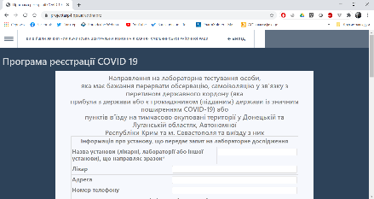 | https://projectasp4.pp.ua |  | Турчина Н.Л.
1.6. | Елемент "Программа регистрации COVID 19" як ссилка не працює | Елемент li ссилка <a class="codrops-icon codrops-icon-prev"><span>Программа регистрации COVID 19</span></a> нікуди не відправляє | 1) Перейти на сторінку https://projectasp4.pp.ua 2) натиснути на елемент <a class="codrops-icon codrops-icon-prev"><span>Программа регистрации COVID 19</span></a> | Ссилка нікуди не переходить | Має переходити на певну сторінку |  | https://projectasp4.pp.ua |  | Турчина Н.Л.
1.7. | Текст в шапці таблиці "Список зареєстрованих направлень" змістився вліво | Вирівняти текст в шапці таблиці "Список зареєстрованих направлень" змістився вліво. В елементі tbody+tr, елементі td виставити по центру. | Перейти на сторінку https://projectasp4.pp.ua | Текст в шапці таблиці змістився вліво | Вирівняти текст по центру |  | https://projectasp4.pp.ua |  | Турчина Н.Л.
1.8. | Підказки про незаповнені поля у формах на російській мові. | Підказки про незаповнені поля у формах на російській мові. Перекласти на українську. | 1)Перейти на сторінку https://projectasp4.pp.ua 2) перейти у розділ меню додати направлення 3)зберегти не заповнене направлення | Підказки у формах на російській мові | Даний елемент має бути українською | 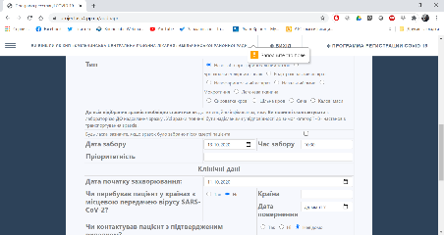 | https://projectasp4.pp.ua |  | Турчина Н.Л.
1.9. | "Оперативна інформація" не відкривається у форматі excel | Кнопка "Оперативна інформація" завантажує на локальний компьютер інформацію, але не відкриває у форматі excel | 1)Перейти на сторінку https://projectasp4.pp.ua 2) натиснути кнопку "Оперативна інформація" 3) Відкрити завантажений файл | Не відкривається у форматі excel | Має відкриватися у форматі excel | 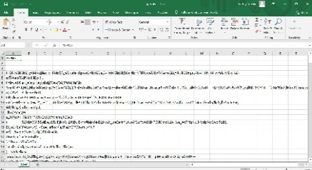 | https://projectasp4.pp.ua |  | Турчина Н.Л.
1.10. | Кнопка "Завантажити оперативну інформацію" виводить код на екрані користувача | Кнопка "Завантажити оперативну інформацію" виводить інформацію про операції у елементі header <nav> | 1)Перейти на сторінку https://projectasp4.pp.ua 2) натиснути кнопку "Завантажити оперативну інформацію" | Команда виконання операції відображається у елементі header <nav> | Має з'являтися вікно сповіщення про не вибриний файл для завантаження, або про не вірний формат обраного файла тощо |  | https://projectasp4.pp.ua |  | Турчина Н.Л.
1.11. | Елемент меню не вміщається в розміри екрану | Елемент <div class="gn-scroller"> випадаюче меню не вміщається в розміри екрану, необхідно прокручувати, щоб знайти розділ "Занесення результатів" | 1)Перейти на сторінку https://projectasp4.pp.ua 2) натиснути елемент кнопка меню <a class="gn-icon gn-icon-menu gn-selected"><span>Menu</span></a> | Випадаюче меню не вміщається у висоту екрану, необхідно прокручувати щоб знайти розділ "Занесення результатів" | Випадаюче меню має бути цілком видимим | 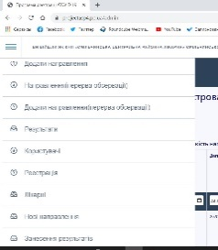 | https://projectasp4.pp.ua |  | Турчина Н.Л.
2 |  | Розділ меню "Направлення"
2.1. | Кнопка "Друк обраних направлень" при не відмічених направленнях, виводить для друку пусте направлення | Кнопка "Друк обраних направлень", при не відмічених направленнях, виводить для друку пусте направлення | 1)Перейти на сторінку https://projectasp4.pp.ua 2)Перейти в розділ меню "Направлення" | Виводить для друку пусте направлення | Має виводити сповіщення "Виберіть направлення для друку" |  | https://projectasp4.pp.ua |  | Турчина Н.Л.
2.2. | Кнопка "Друк таблиці направлень" виводить помилку та сповіщення "Сторінка не доступна" | Кнопка "Друк таблиці направлень", при не обраних направленнях, виводить помилку та сповіщення "Сторінка не доступна" | 1)Перейти на сторінку https://projectasp4.pp.ua 2)Перейти в розділ меню "Направлення" |  | Має виводити для друку всю таблицю з направленнями |  | https://projectasp4.pp.ua |  | Турчина Н.Л.
3 |  | Розділ меню "Додати направлення"
3.1. | При не заповненому полі та збереженні форми не опускається до потрібного поля (відсутній скролінг) | При не заповненому полі та збереженні форми, з'являється підказка, але форма не опускається до потрібного поля (проблема в усіх формах) | 1)Перейти на сторінку https://projectasp4.pp.ua 2)Перейти в розділ меню "Додати направлення" | При появі підказки про незаповнене поле, необхідно прокручувати форму до появи необхідного поля | При появі підказки про незаповнене поле, дане поле иає з'являтися на екрані |  | https://projectasp4.pp.ua |  | Турчина Н.Л.
3.2. | Кнопка "перегляду форми" сразу виводить вікно друку форми | Кнопка "перегляду форми" сразу виводить вікно друку форми не даючи змогу передивитися інформацію у формі (проблема в усіх формах) | 1)Перейти на сторінку https://projectasp4.pp.ua 2)Перейти в розділ меню "Додати направлення" | Вікно друку перекриває форму. Переглянути інформацію не має можливості | Перешлянути інформацію у формі. Знизу створити кнопку "друк". |  | https://projectasp4.pp.ua |  | Турчина Н.Л.
3.3. | Відсутні перевірки та підказки формату данних | Встановити перевірку та підказку формату данних, якими заповнюють форми. | 1)Перейти на сторінку https://projectasp4.pp.ua 2)Перейти в розділ меню "Додати направлення" | В поля форм можно вносити будь яку інформацію на будь якій мові або просто набір букв та цифр. | Встановлено необхідний формат та підказки як заповнити необхідне поле. |  | https://projectasp4.pp.ua |  | Турчина Н.Л.
3.4. | Форма не вміщується на стандартний А4 | При друку форма не вміщується на стандартний А4 | 1)Перейти на сторінку https://projectasp4.pp.ua 2)Перейти в розділ меню "Додати направлення" | Невелика частина форми перескакує на наступний листок. З'їзжає. | Форма має бути розміром стандартного А4 |  | https://projectasp4.pp.ua |  | Турчина Н.Л.
4 |  | Розділ меню "Додати направлення (перерва обсервації)
4.1. | Поле "Номер телефону" у розділі "інформація про пацієнта" зберігає обрізаний номер телефону | Поле "Номер телефону" у розділі "інформація про пацієнта" заносить в базу номер обрізуючи його. (проблема в усіх формах) | 1)Перейти на сторінку https://projectasp4.pp.ua 2)Перейти в розділ меню "Додати направлення (перерва обсервації)" | При форматі телефону +380951234578, номер на зберігає останні цифри | Встановити маску ввода телефону, встановити varchar 13 |  | https://projectasp4.pp.ua |  | Турчина Н.Л.
4.2. | У формах у полі "Стать" елементи зливаються | У формах у полі "Стать" елемент input class=my1 перенести на нову строку | 1)Перейти на сторінку https://projectasp4.pp.ua 2)Перейти в розділ меню "Додати направлення (перерва обсервації)" | Не зовсім зрозуміло який елемент до чого відноситься | Розмежування елементів визначення "Статі" |  | https://projectasp4.pp.ua |  | Турчина Н.Л.
4.3. | Beground форм короткий | Задній фон кородший за форму для заповнення. Вирівняти. (проблема в усіх формах) | 1)Перейти на сторінку https://projectasp4.pp.ua 2)Перейти в розділ меню "Додати направлення (перерва обсервації)" |  |  |  | https://projectasp4.pp.ua |  | Турчина Н.Л.
4.4. | Не можливо вибрати друк результату з печаткою | При "друку результату" не дає змогу вибрати роздрукувати форму з печаткою чи без | 1)Перейти на сторінку https://projectasp4.pp.ua 2)Перейти в розділ меню "Додати направлення (перерва обсервації)" | Друкує результат без печатки | Можливість вибрати друк результату з печаткою |  | https://projectasp4.pp.ua |  | Турчина Н.Л.

